Sheet1
머큐리 슈퍼 다이어리
STI : 02 6673 4900 , Fax : 02 6406 6543
배송주소:
제품명 | 머큐리 슈퍼 다이어리
이미지 | 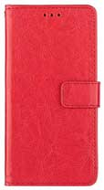 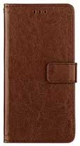 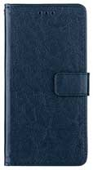 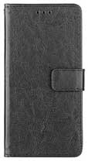 |  |  |  | 이미지
기종/구분 | 레드 | 브라운 | 블루 | 블랙 | 기종/구분 | 레드 | 브라운 | 블루 | 블랙
아이폰12 mini |  | X | X | X | 갤럭시노트20울트라(N986) |  |  |  | X
아이폰12/PRO |  | X | X | X | 갤럭시A5 2016(A510) | X |  |  | X
갤럭시S8플러스(G955) | X |  | X | X | 갤럭시A5 2017(A520) |  | X | X | X
갤럭시S9(G960) |  | X | X | X | 갤럭시A7 2017(A720) |  | X | X | X
갤럭시S10(G973) |  | X |  | X | 갤럭시A6 2018(A600) |  |  | X | X
갤럭시S10 5G(G977) |  | X | X | X | 갤럭시Jean2(A202K) |  | X | X | X
갤럭시S20(G981) | X |  |  | X | 갤럭시A40(A405) |  |  |  | X
갤럭시S20플러스(G986) | X |  | X | X | 갤럭시A21S(A217) | X | X |  | X
갤럭시S20울트라(G988) |  | X | X | X | 갤럭시J7 2016(J710) |  | X | X | X
갤럭시S21 FE(G990) |  | X |  |  | 엘지G7(LM-G710N) |  | X | X | X
갤럭시S21플러스(G996) |  |  | X | X | 엘지G8(LM-G820N)
갤럭시S21울트라(G998) |  | X |  | X
갤럭시S22(S901) | X |  |  | X
갤럭시S22플러스(S906)
갤럭시S22울트라(S908)
갤럭시노트10(N971) |  | X | X | X
갤럭시노트20(N981) |  | X | X | X

